ソフトウェアインストール
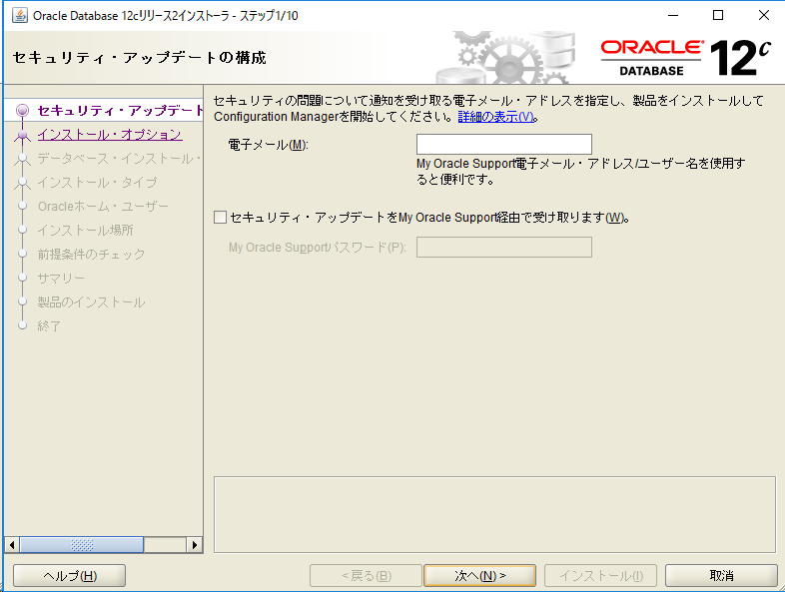

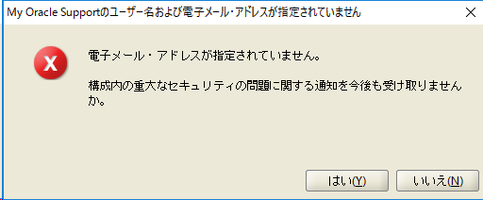

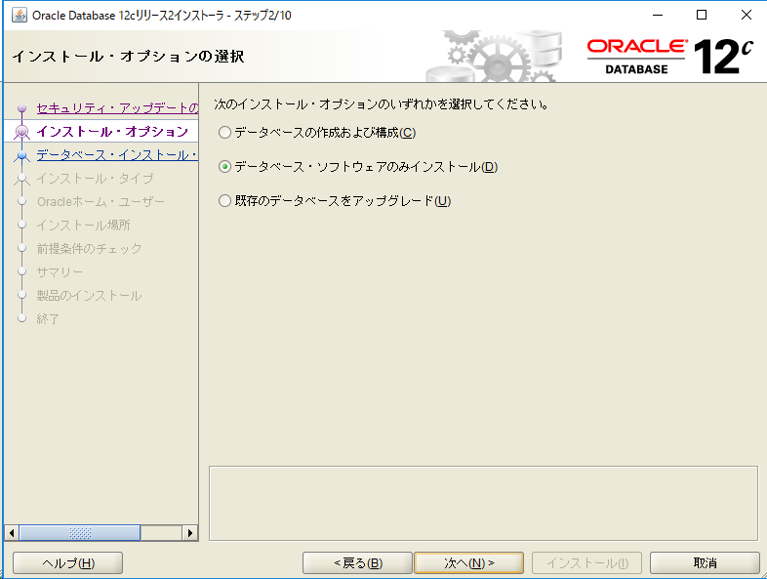

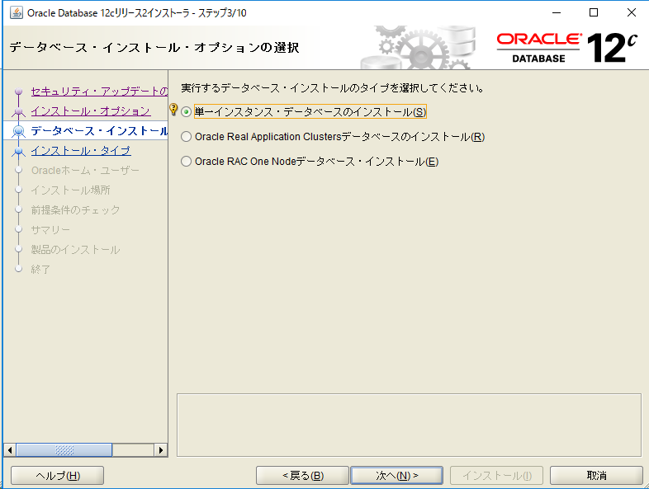

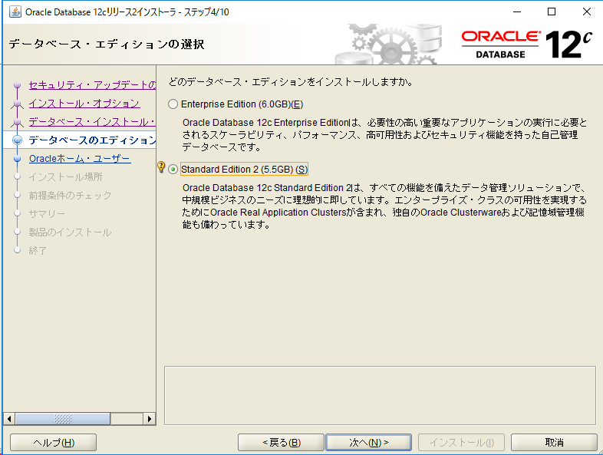

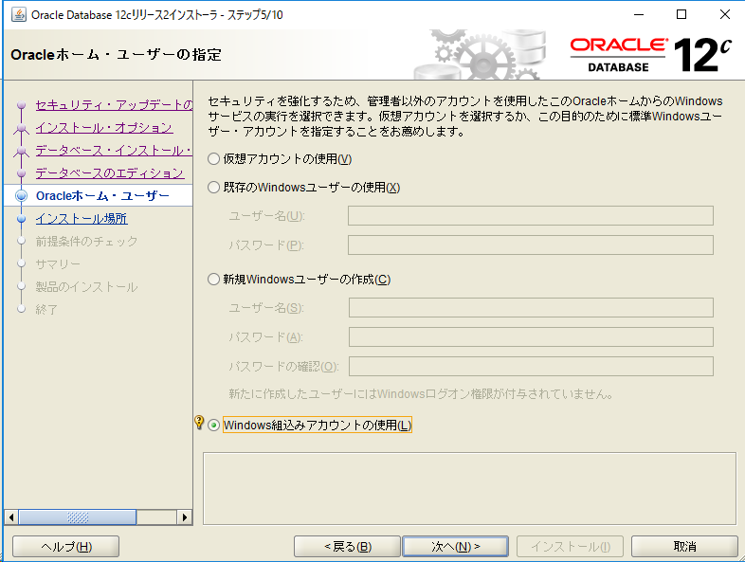

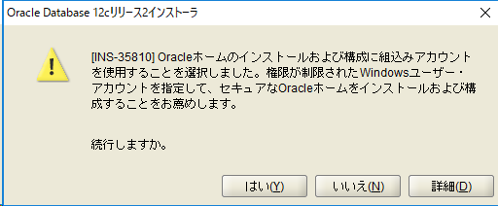

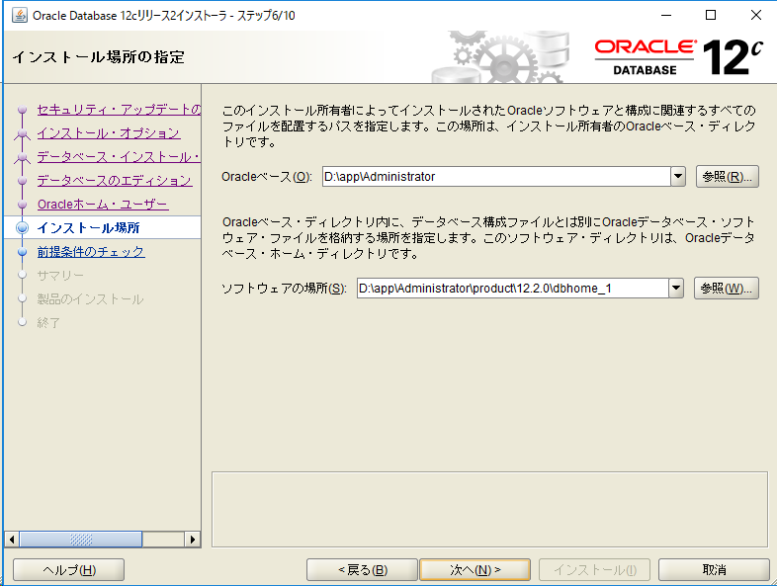

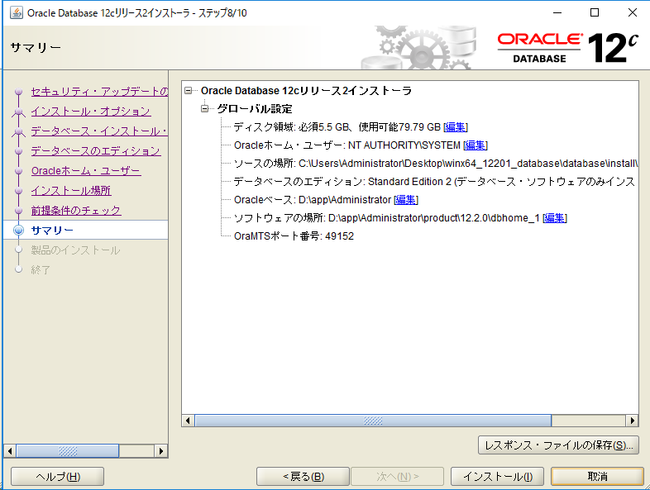

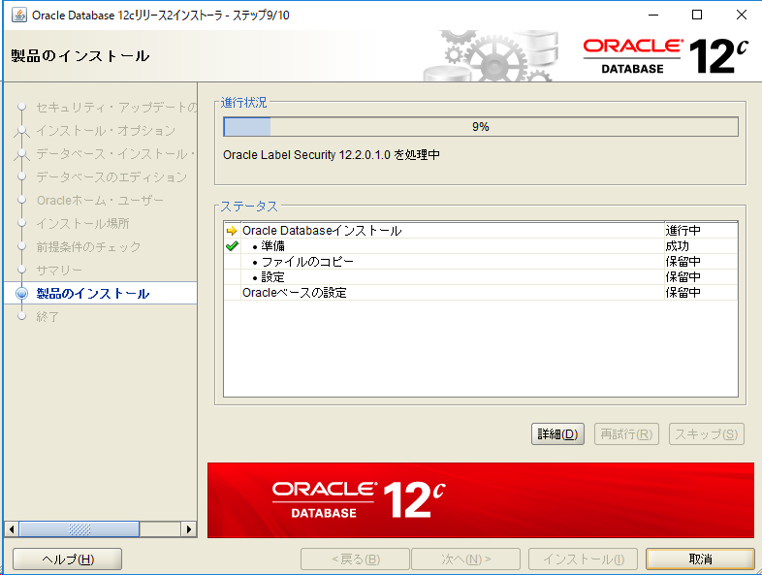

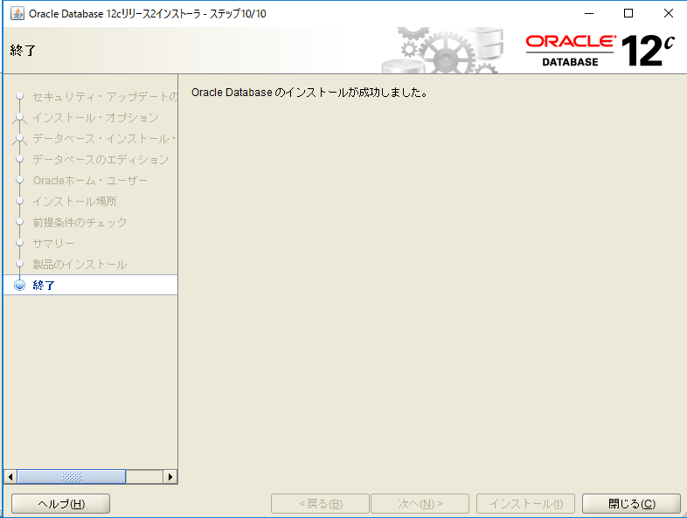

データベースの作成
・Windowsメニュー [Oracle - OraDB12Home1] - [Database Configuration Assistant]
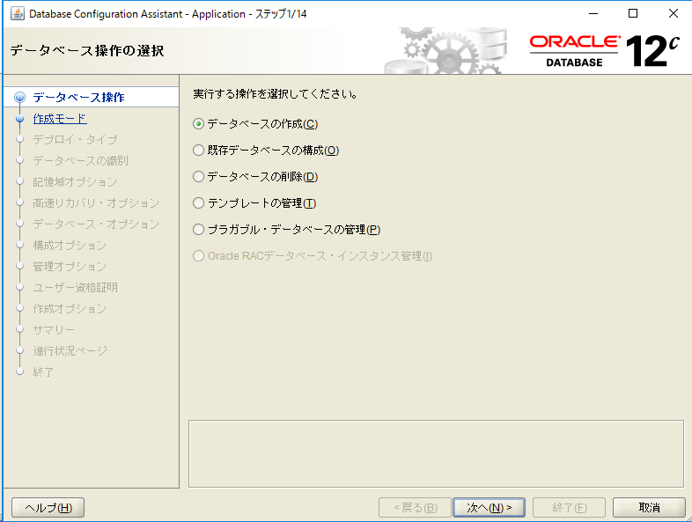

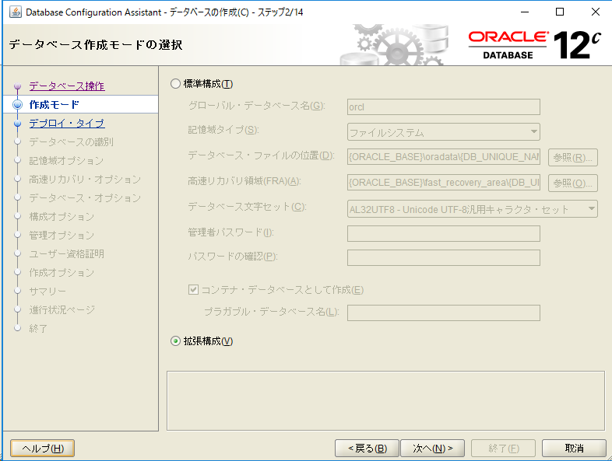

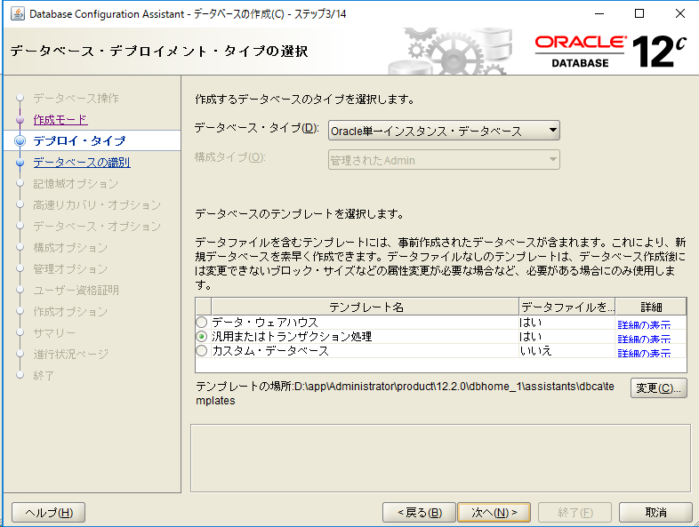

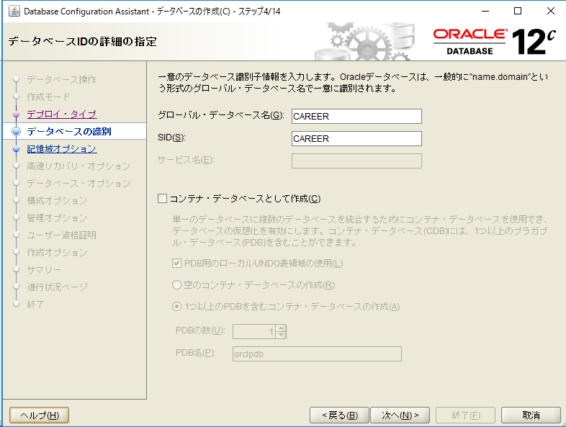

CAREER

CAREER

チェックを外す

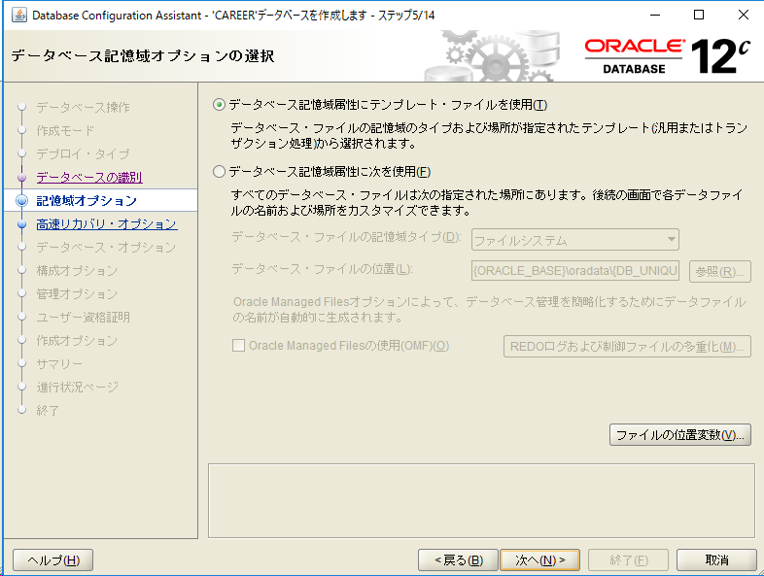

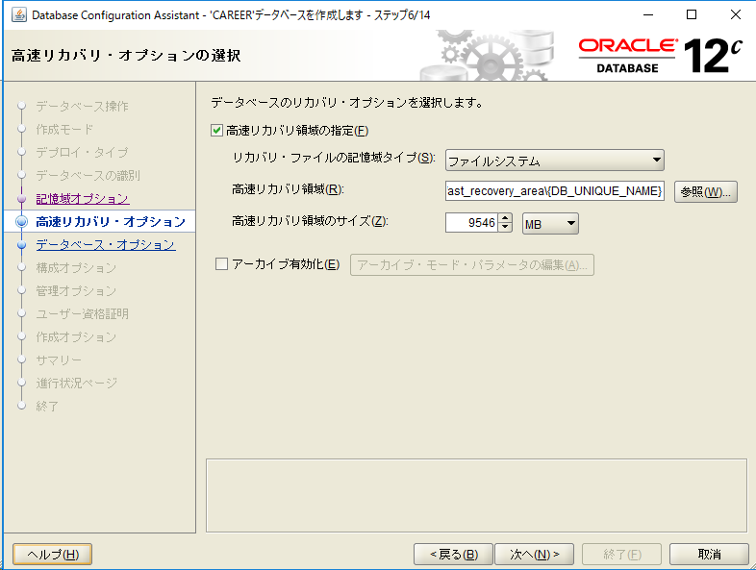

チェック

チェックを外す

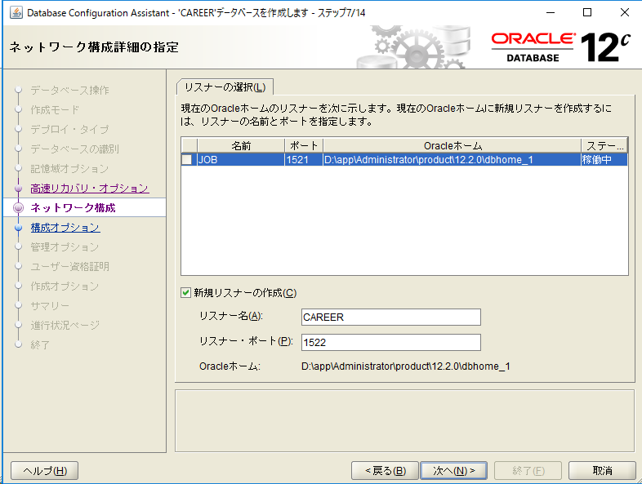

チェックを外す

チェック

CAREER

1522

ｃ

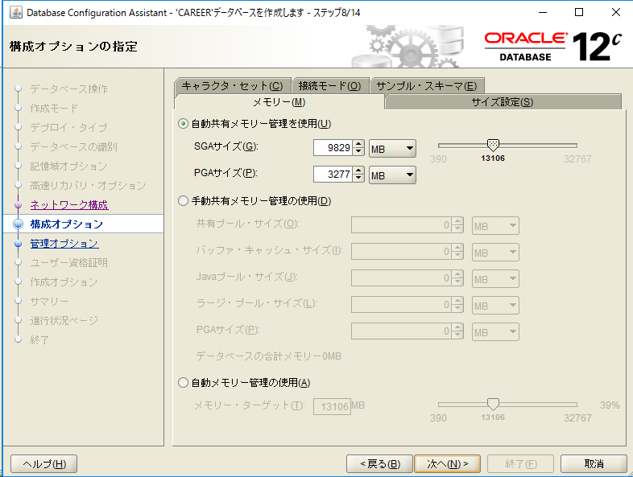
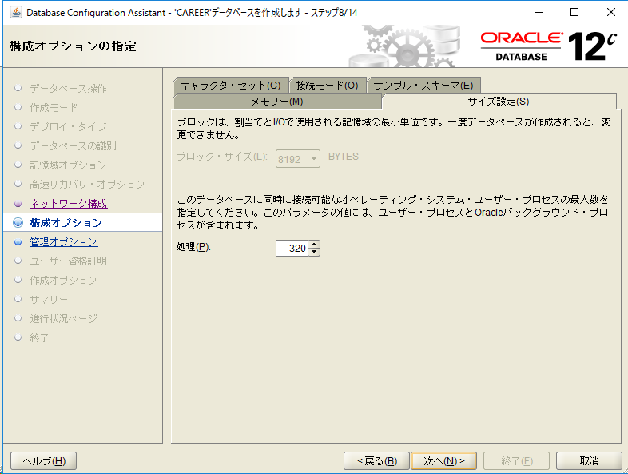
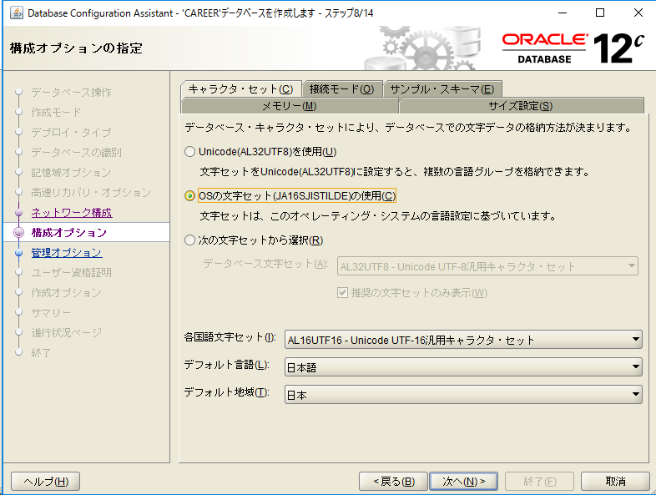
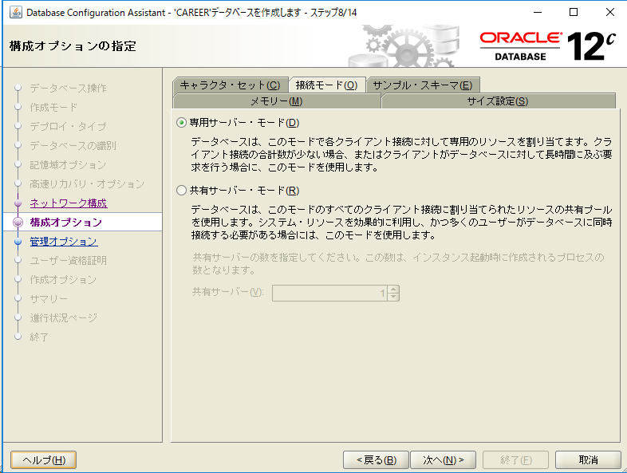
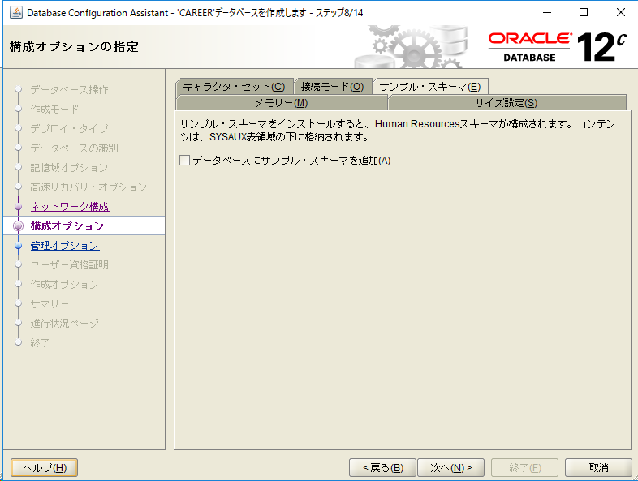

ｃ

ｃ

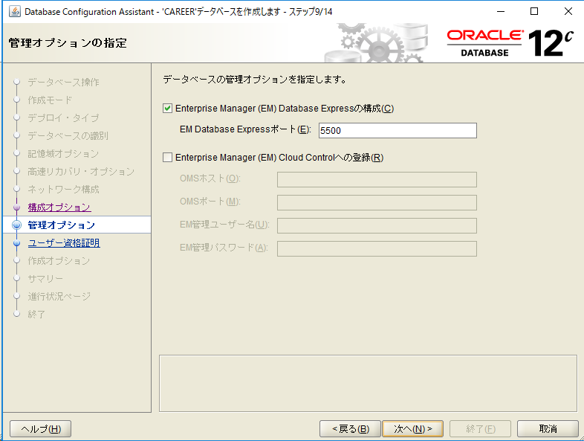

ｃ

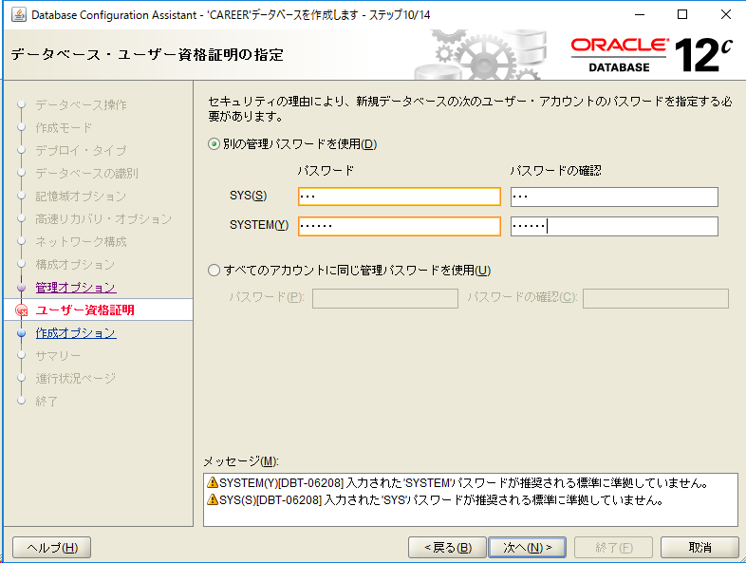

ｃ

SYS

SYSTEM

ｃ

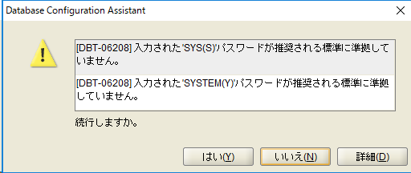

ｃ

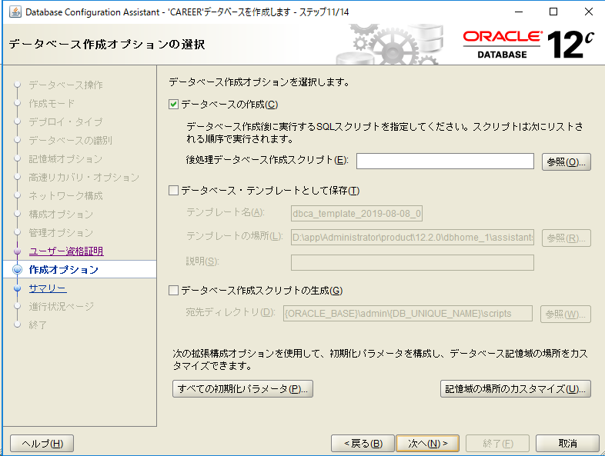

ｃ

ｃ

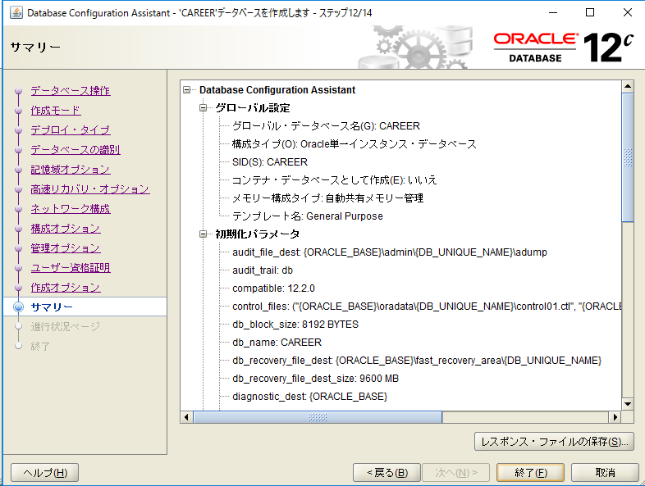

ｃ

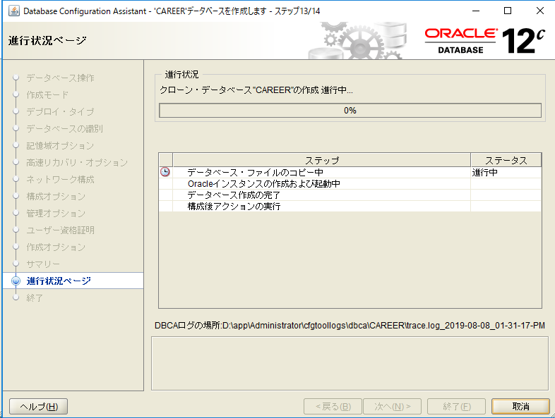

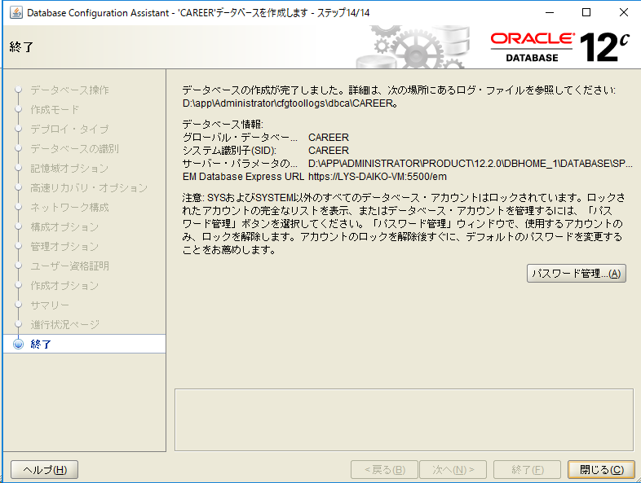

ｃ

ローカルネットサービス追加
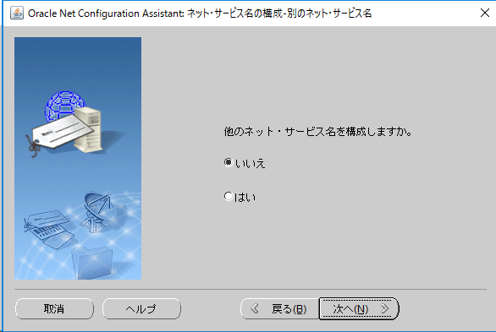
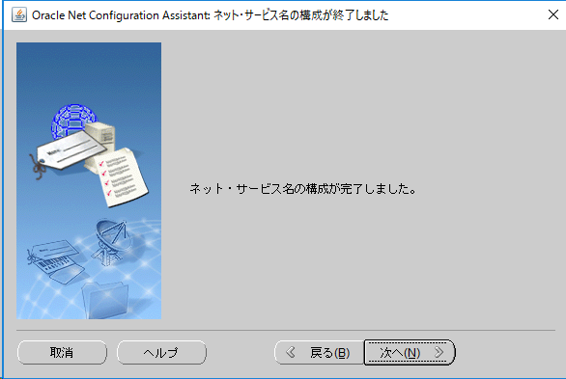
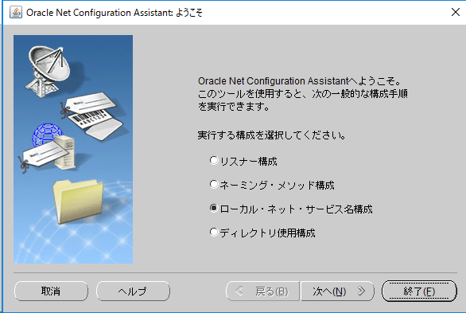
・ローカル・ネット・サービス名構成
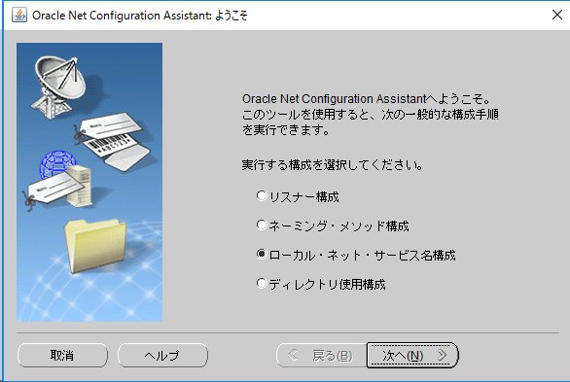

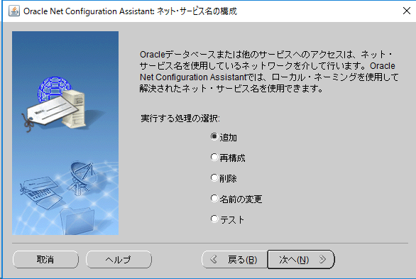

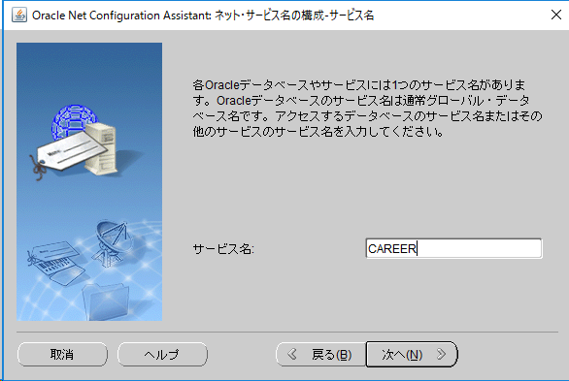

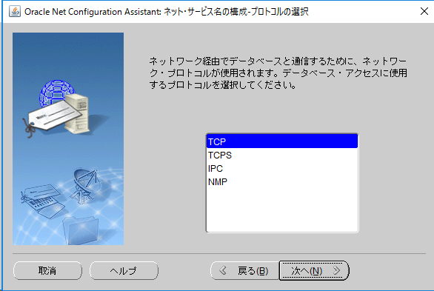

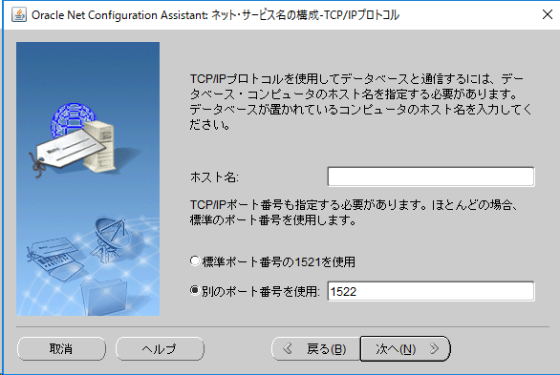

接続先のIPアドレス

1522

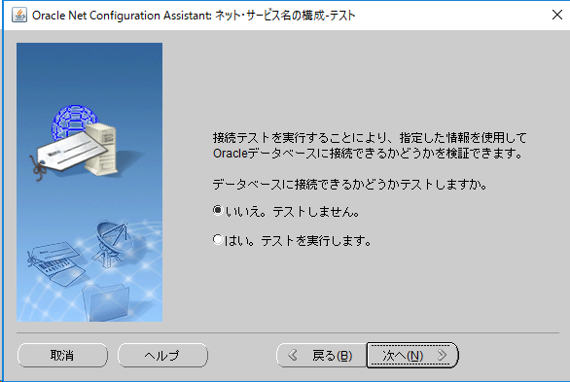

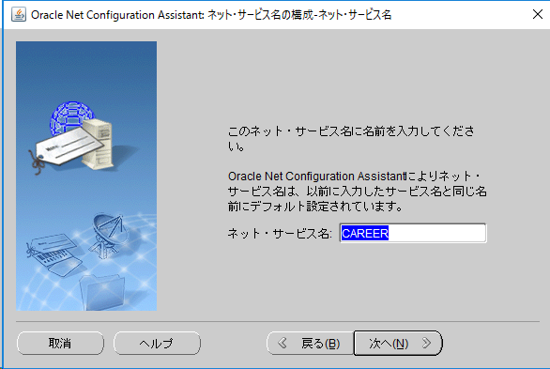

CAREER

その他設定
・サービスの起動・停止
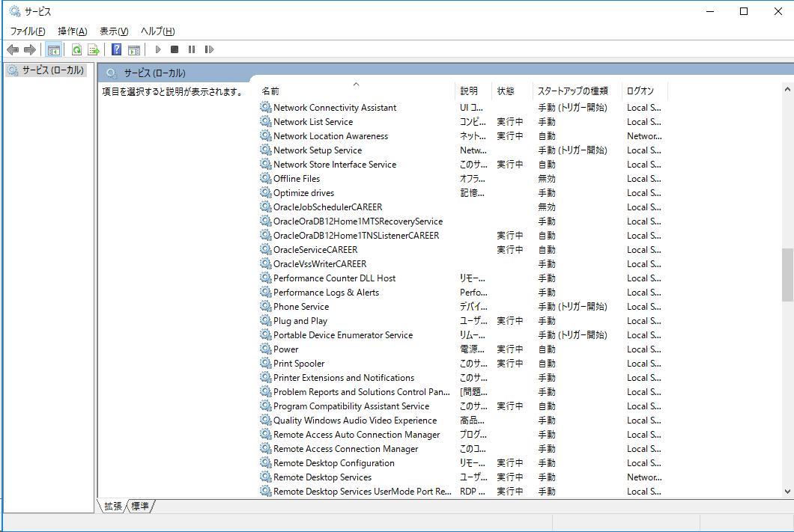

CAREER関連のサービスは、
リスナーとインスタンスのサービスだけ自動起動
それ以外は、停止して、手動もしくは無効に設定

・Oracle用ファイアウォールの設定
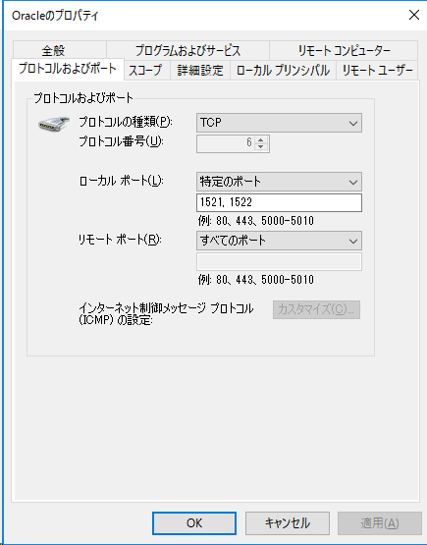

リスナーおよびローカルネットサービスで指定したポートを追加する

CAREER向け設定
・データベースの初期設定
 | 「環境構築」フォルダ内のバッチファイルを01～03を順次実行する。

環境構築
│
└─Oracle
│ 01_CreateTableSpace.cmd
│ 02_CreateDirectory.cmd
│ 03_CreateUser_CAREER_DAIKO.cmd
│ 99_export_CAREER_DAIKO.cmd
│ 99_import_CAREER_DAIKO.cmd
│
└─scripts
01_CreateTablespace_CAREER.sql
02_CreateDirectory_SYSTEM.sql
03_CreateUser_CAREER_DAIKO.sql
AA_ControlExpImpRole.sql

 |  | .cmdファイルの内容、scriptの内容は作成する環境に応じて変更すること！

 |  | ・変更ポイント
 |  |  | ①表領域作成バッチ
 |  |  |  | ・01_CreateTableSpace.cmd
echo off
cd /d %~dp0
REM ***** 環境設定 START *****
SET EXE_PATH= %CD%\\scripts\\
REM 接続情報
SET SYSTEM_USER=system
SET SYSTEM_USER_PW=system
SET SID=CAREER
REM SET SID=127.0.0.1:1522/CAREER
REM ***** 環境設定 END *****
sqlplus %SYSTEM_USER%/%SYSTEM_USER_PW%@%SID% @%EXE_PATH%01_CreateTablespace_CAREER.sql
pause

表領域の作成先と初期サイズ

 |  |  |  | ・01_CreateTablespace_CAREER.sql
prompt 表領域「CAREER」の作成中...
CREATE TABLESPACE CAREER
DATAFILE 'D:\app\Administrator\oradata\CAREER\CAREER.DBF' SIZE 10000M REUSE AUTOEXTEND ON NEXT 10M MAXSIZE UNLIMITED
LOGGING
ONLINE
BLOCKSIZE 8K
EXTENT MANAGEMENT LOCAL AUTOALLOCATE
SEGMENT SPACE MANAGEMENT AUTO
/
prompt 表領域「CAREER_D」の作成中...
CREATE TABLESPACE CAREER_D
DATAFILE 'D:\app\Administrator\oradata\CAREER\CAREER_D.DBF' SIZE 10000M REUSE AUTOEXTEND ON NEXT 10M MAXSIZE UNLIMITED
LOGGING
ONLINE
BLOCKSIZE 8K
EXTENT MANAGEMENT LOCAL AUTOALLOCATE
SEGMENT SPACE MANAGEMENT AUTO
/
prompt 表領域「CAREER_I」の作成中...
CREATE TABLESPACE CAREER_I
DATAFILE 'D:\app\Administrator\oradata\CAREER\CAREER_I.DBF' SIZE 10000M REUSE AUTOEXTEND ON NEXT 10M MAXSIZE UNLIMITED
LOGGING
ONLINE
BLOCKSIZE 8K
EXTENT MANAGEMENT LOCAL AUTOALLOCATE
SEGMENT SPACE MANAGEMENT AUTO
/
prompt 一時表領域「TEMPORARY」の作成...
CREATE TEMPORARY TABLESPACE TEMPORARY
TEMPFILE 'D:\app\Administrator\oradata\CAREER\TEMPORARY.DBF' SIZE 1000M REUSE AUTOEXTEND ON NEXT 10M MAXSIZE UNLIMITED
/
exit

 |  |  | ②ディレクトリオブジェクト作成バッチ
 |  |  |  | ・02_CreateDirectory.cmd
echo off
cd /d %~dp0
REM ***** 環境設定 START *****
SET EXE_PATH= %CD%\\scripts\\
REM 接続情報
SET SYSTEM_USER=system
SET SYSTEM_USER_PW=system
SET SID=CAREER
REM SET SID=127.0.0.1:1522/CAREER
REM ディレクトリオブジェクト情報
SET DIR_NAME= LY_DMP_DIR
SET DIR_PATH= "C:\lysitheacareer\DMP"
REM ***** 環境設定 END *****
IF NOT EXIST %DIR_PATH% (
ECHO 作成先のディレクトリが存在しません。: %DIR_PATH%
) ELSE (
sqlplus %SYSTEM_USER%/%SYSTEM_USER_PW%@%SID% @%EXE_PATH%02_CreateDirectory_SYSTEM.sql %DIR_NAME% %DIR_PATH%
)
pause

ディレクトリオブジェクト名とパス

 |  |  |  | ・02_CreateDirectory_SYSTEM.sql

 |  |  |  |  | 変更すべきところなし

 |  |  | ③ユーザー作成バッチ
 |  |  |  | ・03_CreateUser_CAREER_DAIKO.cmd
echo off
cd /d %~dp0
REM ***** 環境設定 START *****
SET EXE_PATH= %CD%\\scripts\\
REM 接続情報
SET SYSTEM_USER=system
SET SYSTEM_USER_PW=system
SET SID=CAREER
REM SET SID=127.0.0.1:1522/CAREER
sqlplus system/system@CAREER @%EXE_PATH%03_CreateUser_CAREER.sql
pause

 |  |  |  | ・03_CreateUser_CAREER_DAIKO.sql
CREATE USER CAREER
IDENTIFIED BY "CAREER"
DEFAULT TABLESPACE CAREER
TEMPORARY TABLESPACE TEMPORARY
PROFILE DEFAULT
/
GRANT CONNECT TO CAREER WITH ADMIN OPTION
/
GRANT RESOURCE TO CAREER WITH ADMIN OPTION
/
GRANT CREATE VIEW TO CAREER WITH ADMIN OPTION
/
GRANT UNLIMITED TABLESPACE TO CAREER WITH ADMIN OPTION
/
GRANT READ ON DIRECTORY LY_DMP_DIR TO CAREER
/
GRANT WRITE ON DIRECTORY LY_DMP_DIR TO CAREER
/
exit

データのExp＆Imp
・データのエクスポート＆インポート

 | データのエクスポート
 |  | エクスポート元のサーバーで、エクスポート用のバッチファイルを実行する。 |  |  | ・99_export_CAREER.cmd
環境構築
│
└─Oracle
│ 01_CreateTableSpace.cmd
│ 02_CreateDirectory.cmd
│ 03_CreateUser_CAREER.cmd
│ 99_export_CAREER.cmd
│ 99_import_CAREER.cmd
│
└─scripts
01_CreateTablespace_CAREER.sql
02_CreateDirectory_SYSTEM.sql
03_CreateUser_CAREER.sql
AA_ControlExpImpRole.sql
echo off
cd /d %~dp0
REM ***** 環境設定 START *****
SET EXE_PATH= %CD%\\scripts\\
REM エクスポート処理を実施するデータベースへの接続文字列またはIP&PORT
SET SID=CAREER
REM SET SID=127.0.0.1:1522/CAREER
REM 権限付与実行時のSYSTEMユーザ/パスワード
SET SYSTEM_USER=SYSTEM
SET SYSTEM_USER_PW=system
REM エクスポート実行ユーザ/パスワード
SET EXP_USER=CAREER
SET EXP_USER_PW=CAREER
REM エクスポート対象のスキーマ
SET EXP_TGT_SCHEMA=CAREER
REM エクスポート処理終了時、EXP_FULL_DATABASEロールを削除（YES:する、NO:しない）
SET REVOKE_EXP_ROLE=YES
REM ***** 環境設定 END *****
SET TIME_STAMP=%date:~0,4%%date:~5,2%%date:~8,2%%time:~0,2%%time:~3,2%
SET DUMP_FILE=CAREER_%TIME_STAMP%.dmp
SET LOG_FILE=export_%TIME_STAMP%.log
sqlplus %SYSTEM_USER%/%SYSTEM_USER_PW%@%SID% @%EXE_PATH%AA_ControlExpImpRole.sql %EXP_USER% EXP GRANT
EXPDP %EXP_USER%/%EXP_USER_PW%@%SID% DIRECTORY=LY_DMP_DIR DUMPFILE=%DUMP_FILE% LOGFILE=%LOG_FILE% CONTENT=ALL SCHEMAS=%EXP_TGT_SCHEMA%
IF {%REVOKE_EXP_ROLE%} == {YES} (
sqlplus %SYSTEM_USER%/%SYSTEM_USER_PW%@%SID% @%EXE_PATH%AA_ControlExpImpRole.sql %EXP_USER% EXP REVOKE
)
pause

※エクスポートで使用するディレクトリオブジェクトの詳細がわからないとき
SELECT UTB.GRANTEE, UTB.TABLE_NAME, UTB.PRIVILEGE, AD.DIRECTORY_PATH FROM USER_TAB_PRIVS UTB
LEFT JOIN ALL_DIRECTORIES AD ON UTB.TABLE_NAME = AD.DIRECTORY_NAME
WHERE TYPE='DIRECTORY'

エクスポート先のデータベース指定

システム権限ユーザのID, パスワード

 |  |  | 注）
 |  |  |  | エクスポート先のディレクトリオブジェクトが存在しないとエラーとなります。
 |  |  |  | 実行前に、ディレクトリオブジェクト「LY_DMP_DIR」が作成されていることを確認してください。

 |  |  |  | また、バッチ実行時にエクスポートを実行するユーザーに"FULL_EXP_DATABASE"ロールが割り当てられていないとロールを割り当て（GRANT）ます。
 |  |  |  | なお、処理終了時には、割当られていたロールを取り消（REVOKE）します。
 |  |  |  | 自動でロールを取り消さない場合は、バッチファイルの内容を適宜修正する（パラメータ："REVOKE_EXP_ROLE"を"NO"にする）。

 |  |  |  | デフォルトでは、エクスポートファイルは、「export_YYYYMMDDHHMM.dmp」で作成されます。

エクスポートファイルの出力先

環境構築
│
└─Oracle
│ 01_CreateTableSpace.cmd
│ 02_CreateDirectory.cmd
│ 03_CreateUser_CAREER.cmd
│ 99_export_CAREER.cmd
│ 99_import_CAREER.cmd
│
└─scripts
01_CreateTablespace_CAREER.sql
02_CreateDirectory_SYSTEM.sql
03_CreateUser_CAREER.sql
AA_ControlExpImpRole.sql
 | データのインポート
 |  | インポート先のサーバーで、インポート用のバッチファイルを実行する。
 |  |  |  |  | ・99_import_CAREER.cmd
echo off
cd /d %~dp0
REM ***** 環境設定 START *****
SET EXE_PATH= %CD%\\scripts\\
SET SID=CAREER
REM SET SID=127.0.0.1:1522/CAREER
SET SYSTEM_USER=SYSTEM
SET SYSTEM_USER_PW=system
SET IMP_USER=CAREER
SET IMP_USER_PW=CAREER
SET IMP_TGT_SCHEMA=CAREER
REM インポート処理終了時、IMP_FULL_DATABASEロールを削除（YES:する、NO:しない）
SET REVOKE_IMP_ROLE=YES
SET TIME_STAMP=%date:~0,4%%date:~5,2%%date:~8,2%%time:~0,2%%time:~3,2%
SET LOG_FILE=import_%TIME_STAMP%.log
REM ***** 環境設定 END *****
SET /P EXP_FILE="インポートするファイルを指定："
sqlplus %SYSTEM_USER%/%SYSTEM_USER_PW%@%SID% @%EXE_PATH%AA_ControlExpImpRole.sql %IMP_USER% IMP GRANT
IMPDP %IMP_USER%/%IMP_USER_PW%@%SID% DIRECTORY=LY_DMP_DIR DUMPFILE=%EXP_FILE% LOGFILE=%LOG_FILE% SCHEMAS=%IMP_TGT_SCHEMA% TABLE_EXISTS_ACTION=REPLACE
IF {%REVOKE_IMP_ROLE%} == {YES} (
sqlplus %SYSTEM_USER%/%SYSTEM_USER_PW%@%SID% @%EXE_PATH%AA_ControlExpImpRole.sql %IMP_USER% IMP REVOKE
)
pause

インポート先のデータベース指定

 |  |  | 注）
 |  |  |  | インポートバッチの実行前に、ディレクトリオブジェクト「LY_DMP_DIR」で指定したディレクトリにエクスポートファイルを配置しておくこと。

 |  |  |  | バッチ実行時に、インポートするファイル名を指定します。
 |  |  |  | 事前に配置したファイルを指定してください。

 |  |  |  | エクスポートバッチと同様、インポートのロール（IMP_FULL_DATABASE）が割り当てられていないときは、ロールを割り当てます。
 |  |  |  | インポート終了時には、割り当てたロールを取り消します。
 |  |  |  | 取り消す必要がない場合には、バッチファイルの内容を適宜修正する（パラメータ："REVOKE_IMP_ROLE"を"NO"にする）。

インポートするファイルの格納先

